מ"ר אקו' נחלה
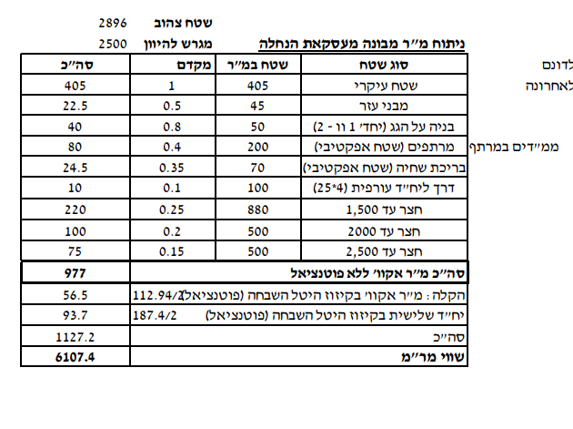
גודל חלקת מגורים (להיוון) | 2,500 | לפי שומת חכמון |  | גודל חלקת מגורים (להיוון) | 3,000
 | מ"ר | מקדם | אקו' |  | מ"ר | מקדם | אקו'
עיקרי | 405 | 1.00 | 405 | עיקרי | 405 | 1.00 | 405
מבני עזר | 45 | 0.50 | 22.5 | מבני עזר | 45 | 0.50 | 22.5
בניה על הגג | 50 | 0.80 | 40 | בניה על הגג | 50 | 0.80 | 40
מרתפים כולל ממד | 200 | 0.40 | 80

סה"כ תכסית | 500 |  |  | סה"כ תכסית | 500
חצר עד 1500 | 1,000 | 0.25 | 250 | סה"כ חצר | 2,500
יתרת חצר | 1,000 | 0.20 | 200 | יתרת חצר | 1,000 | 0.20 | 200
 |  |  |  | חצר רחוקה מאוד | 500 | 0.10 | 50
סה"כ מ"ר אקו' | 3,200 |  | 998 | סה"כ מ"ר אקו' | 4,500 |  | 718
סה"כ מ"ר אקו' מעוגל |  |  | 998 | סה"כ מ"ר אקו' מעוגל |  |  | 718
עלויות פיתוח |  |  | 247,000 | עלויות פיתוח |  |  | 263,000
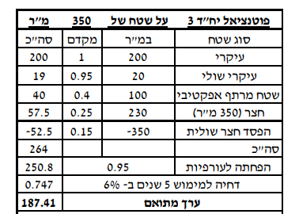
פוטנציאל | 2,500 | לפי ברנס
 | מ"ר | מקדם | אקו'
עיקרי | 200 | 1.00 | 200
עיקרי שולי | 20 | 0.95
אפקטיבי | 100 | 0.40 | 40
חצר | 240 | 0.25 | 60

הפסד חצר שולית | -350 | 0.15 | -52.5
סה"כ |  |  | 247.5
דחיה למימוש |  |  | 1
סה"כ מ"ר אקו' מעוגל |  |  | 186

דמי היתר שנרכשו
גודל בית ראשון בהיתר |  |  | 186
שטח פטור |  |  | 160
שטח שנרכש |  |  | 26
גודל בית שני בהיתר |  |  | 240
שטח פטור |  |  | 160
שטח שנרכש |  |  | 80

סה"כ שטח שנרכש |  |  | -

סה"כ שטח אקו' לחישוב דמי רכישה |  |  | 1,183

מגרש מפוצל הרחבת אביגדור רק במקום 180 220 עיקרי
גודל מגרש | 350 | לפי שומת זיו כהן בשפיר |  | חלק ה29.25% |  |  |  | שויי מ"ר
מגורים עיקרי בהרחבה | 220 | 1.00 | 220 | מגורים עיקרי בהרחבה | 160 | 1 | 160
שירות - מרתף | 40 | 0.50 | 20 | חצר | 190 | 0.25 | 47.5
מרחבים מוגנים | 12 | 0.90 | 10.8 | מ"ר אקו' שנכלל בהנחה |  |  | 207.5 | 9,500 | 1,971,250 | 29.25% | 576,591
מסחן | 11 | 0.50 | 5.5 | מ"ר אקו' שלא נכלל בהנחה |  |  | 79 | 9,500 | 753,350 | 33.00% | 248,606
סככת חניה | 30 | 0.35 | 10.5 |  |  |  |  |  |  |  | 825,196
מבנה עזר - יתרת שטח |  | 0.50 | 0
סה"כ תכסית | 273
סה"כ חצר | 77
חצר אפקטיבית | 80 | 0.25 | 20
סה"כ מ"ר אקו' |  |  | 287
הוצאות פיתוח |  |  | 100,000

לפי שומת הררי 2021 | 2500 |  |  | לפי שומת הררי 2021 | 3000
היוון 3.75% | מ"ר | מקדם | אקו' | היוון 3.75% | מ"ר | מקדם | אקו'
בית 1 | 160 | 1 | 160 | בית 1 | 160 | 1 | 160
בית 2 | 160 | 1 | 160 | בית 2 | 160 | 1 | 160
הורים | 55 | 1 | 55 | הורים | 55 | 1 | 55
סה"כ תכסית | 375 |  |  | סה"כ תכסית | 375
חצר גרעינית | 1125 | 0.25 | 281.25 | חצר גרעינית | 1125 | 0.25 | 281.25
יתרת חצר עד 2500 | 1000 | 0.15 | 150 | יתרת חצר עד 2500 | 1000 | 0.15 | 150
 |  |  |  | שולית רחוקה מאוד | 500 | 0.10 | 50.00
סה"כ מ"ר אקו' | 2875 |  | 806 | סה"כ מ"ר אקו' | 3375 |  | 856
סה"כ מ"ר אקו' מעוגל |  |  | 806 | סה"כ מ"ר אקו' מעוגל |  |  | 856
עלויות פיתוח |  |  | 175,000 | עלויות פיתוח |  |  | 190,000

היטל השבחה יחידה צמודה
שווי מ"ר למועד קובע 1988 |  | 165
מדד המחירים לצרכן |  | 5.29
שווי מ"R ממודד |  | 872.85

מקדם השבחה |  | 0.8

השבחה |  | 698.28
היטל |  | 349.14

ניטל בית שלישי\
שווי מר | 9500
מקדם השבחה | 0.85
השבחה | 8075
היטל | 4037.5

ניתוח איזור לעסקאות דמה
שומת
שווי מ"ר אקו'
אחוז שנתי
שנים להיוון
שווי עדכני
שווי לשומה | 9,500

תחשיב לפי מכירות בהרחבה
תאריך | גו"ח | מחיר עסקה | שטח המגרש | שטח בנוי | שנת בניה | התאמה למועד קובע | בניכוי יזמי 5% | עלויות בניה למ"ר | יתרה לקרע כולל | שטח אקו' | שווי מתואם כולל מעמ ופיתוח

 |  |  |  |  |  |  |  |  |  |  |  | דמי רכישה |  |  | היוון 3.75

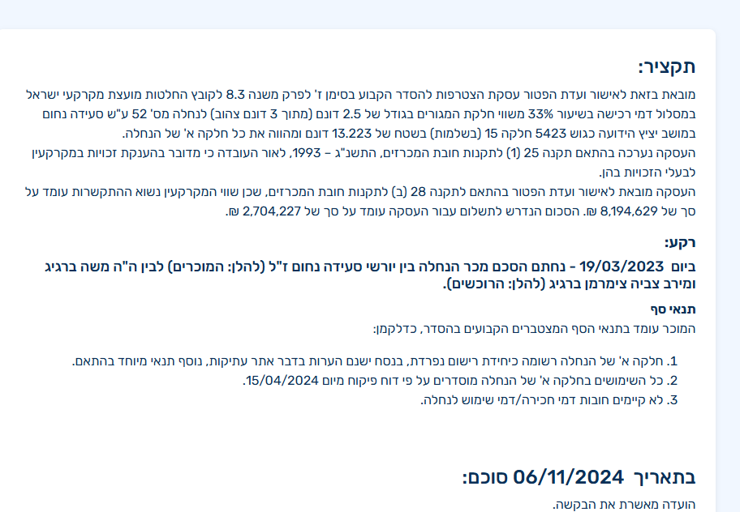
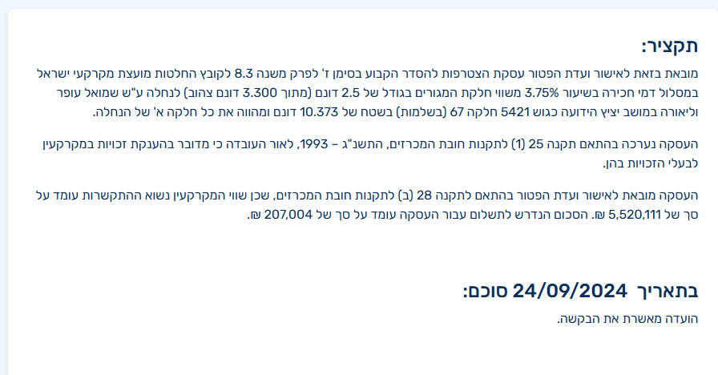



 | שווי מ"ר מבונה | 7,797
 | ניטרול התאמה למיקום | 8,207
 | מועד קובע | 2023-05-22
 | התאמה לזמן | 1.14
 | שווי מתואם | 9,397
 | מקדם לנחלה | 0.90
 | מתואם | 8,457
 | לשומה | 9,500
 |  |  |  | שווי חלקת מגורים עפ"י שמאי מתואם |  | שווי חלקת מגורים ע"פי תחשיב שלנו
 |  |  |  | כולל הקלה 6%
 |  |  |  | שווי חלקת המגורים שמאי רמי | 9,400,000 | שטח אקו' נשוא השומה | 1,183
 |  |  |  | מקדם זמן | 1.1449 | שווי מ"ר | 9,500
 |  |  |  | שווי מתואם | 10,762,060 | שווי חלקת מגורים + פוטנציאל | 11,239,688

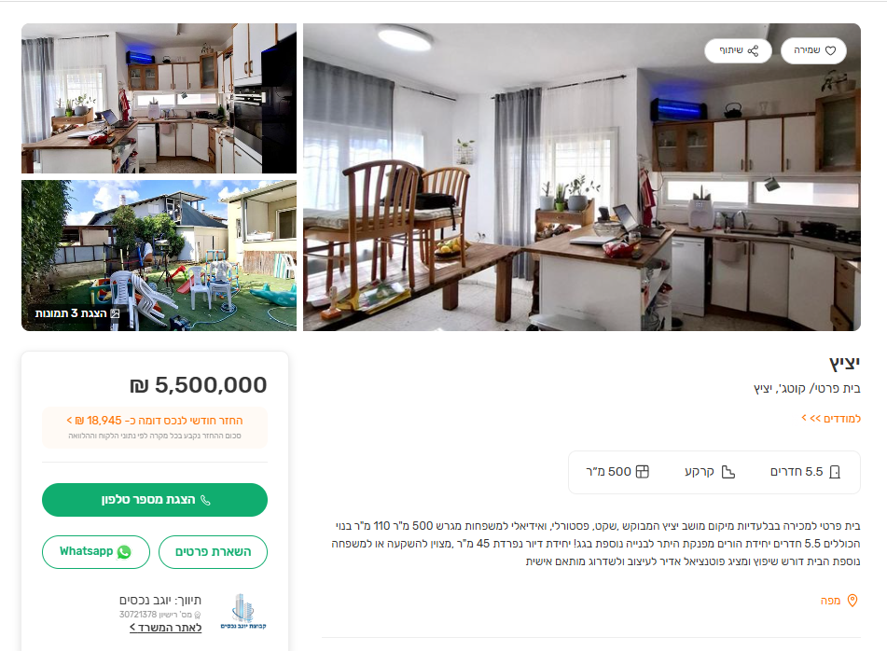

 |  |  |  |  |  | 8400 | 237.5
 |  |  |  |  |  | 58800

 |  |  |  |  |  |  |  |  |  |  |  |  | שווי חלקת מגורין | ₪ 8,194,629
 |  |  |  |  |  |  | 11400 | 80500 |  |  |  |  | מקדם זמן | 1.1449
 |  |  |  |  |  |  |  |  |  |  |  |  | שווי מתואם | ₪ 9,382,031
 |  |  |  |  |  |  |  |  |  |  |  |  | שטח אקו' + פוטנצ | 1183
 |  |  |  |  |  |  |  |  |  |  |  |  | שווי מ"ר | ₪ 7,930
 |  |  |  | 475 |  | 28025 | 22800

 |  |  |  |  |  | 196175 | 161

תבעות
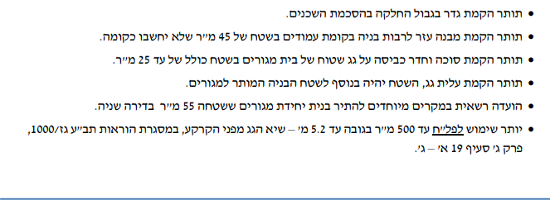
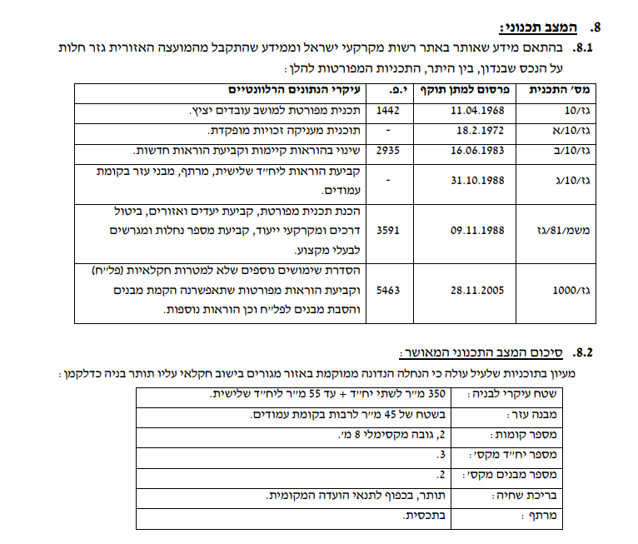
מקור | מס' תבע | תאריך | זכויות
תבע עכשיו | גז/1000 | 2005-11-28 | 500 | פל"ח
תבע עכשיו | גז/10/ג | 1988-10-31 | 2.5 | בתים | פיצול
תבע עכשיו | גז/10/א | 1972-02-18 | 2 | בתים
תבע עכשיו | גז/10 | 1968-04-11 | 1 | בתים | 200

